CONSEGNA
Seleziona la riga 1
Applica il grassetto , sfondo verde, testo giallo, bordi spessi, testo a capo, riduci e adatta, font ARIAL | Segno in VIOLA le celle su cui ho lavorato
Seleziona le celle con il nome delle regioni da a2 in poi
Colora di azzurro lo sfondo delle celle selezionate
Imposta la larghezza delle colonne A, B, C, D a 19
Inserisci nella cella D2 la formula per calcolare la variazione percentuale del 2021 rispetto al 2022 Delta = (Fatturato 2021 / Fatturato 2022) | qui calcoliamo più versimilmente la variazione di fatturato dal 2021 al 2022
Sostituisci la regione MOLISE con ABRUZZO
Copia la formula nelle altre celle usando il quadratino di riempimento automatico
Creare una nuova colonna chiamata Perc dove calcolare il 13% del DELTA
Seleziona le colonne C e D
Alle celle selezionate applica il formato percentuale con 1 cifra decimale | L'ho fatto nelle colonne F e G su cui ha più senso farlo
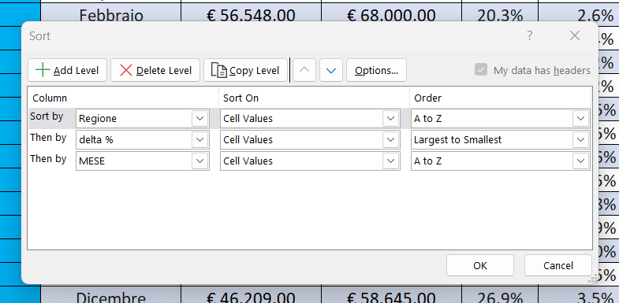
usa SOMMA per calcolare il fatturato totale 2021 e 2022 sotto le relative colonne | Potevo anche farlo con la funzione "inserisci totale" della tabella
calcolo della media dei fatturati del 2021 e 2022 sotto le relative colonne
Seleziona tutta la tabella
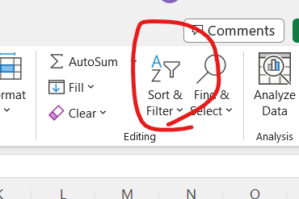
Metti i bordi
Inserisci una riga all’inizio del foglio, e con unione celle mettere il titolo TABELLA PROVA
ordina i dati in base a REGIONE e delta percentuale dal più grande al più piccolo e MESE dalla A alla Z (sottoordinamento) | Faccio CTRL+A per selezionare tutta la tabella. Dopo faccio il comando "sort and filter", ovvero ordina e filtra
Impostare i filtri e filtrare solo le regioni VENETO PIEMONTE E LAZIO | e dopo scelgo "custom filter" e imposto i filtri in ordine di priorità (chiaramente ognuno ha priorità diversa)
copiare la tabella in un nuovo foglio
Nella tabella originale tramite i filtri selezionare solo le righe dei mesi di Aprile regione VENETO e delta minore di 100000 | il numero non ha senso, seleziono i DELTA minori di zero

